상품제안서
메모형 점착메모지 (HS-100-06) | 상품코드: S22260

 |  |  |  |  |  |  | 02-713-8555 | www.synergygift.co.kr
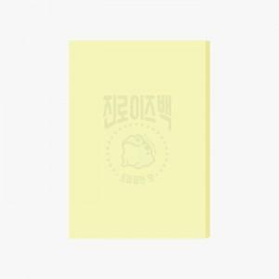 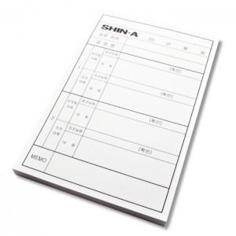

【상세/제작정보】 | 내지 먹1도 인쇄 무료 / 내지 색상은 칼선 데이터에 꼭 기입 해주세요 !!

【인쇄/포장옵션】 | 검정1도 / 포장불가능

【공급단가】 | 수량 | 500~ | 1,000~ | 3,000~ | 5,000~ | 10,000~
*VAT별도 | 20매 | 390원 | 380원 | 360원 | 350원 | 340원
 | 30매 | 590원 | 580원 | 560원 | 530원 | 520원
 | 50매 | 750원 | 730원 | 710원 | 670원 | 660원
 | 100매 | 1,560원 | 1,510원 | 1,450원 | 1,360원 | 1,330원

【상품 URL】 | https://www.synergygift.co.kr:443/src/goods_detail.php?gdno=22260

